ver1
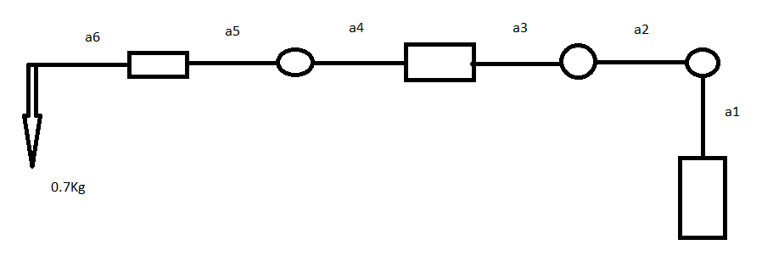
parameter | value | unit | motor name | width | height | weight approx
RHO | 1050 | kg/m3 | nema 11 | 0.0283 | 0.0283
R | 0.01 | m | nema 10 | 0.025 | 0.025
AREA | 0.00031415926536 | m2 | nema 14 | 0.035 | 0.026
a1 | 0.16 | m
a2 | 0.12 | m
a3 | 0.08 | m
a4 | 0.08 | m
a5 | 0.14 | m
a6 | 0.12 | m
motor weight | 0.08 | kg
g | 9.81 |  | 0.54
t1 | 3.70818
t2 | 0.18639345674
t3 | 0.329616
t4 | 0.15856387813
t5 | 0.219744
t6 | 0.062131152246
t7 | 0.15696
t8 | 0.041420768164 |  | F.S. | 1.2789920499
t9 | 0.094176
t10 | 0.023299182092
tTotal | 4.9804844374

ver2
parameter | value | unit | g | 9.8067 | m/s2
RHO | 1050 | kg/m3 | motor mass | 0.07 | kg
GHAMA | 10300.5 | N/m3 | end effector + payload mass | 0.7 | kg
R | 0.01 | m | total reach | 0.5 | m
Area | 0.00031415926536 | m2
a1 | 10 | m
a2 | 0.15 | m | Factors of safty for all joints
a3 | 0.2 | m | motor link | motor torque | F.S. 1 | F.S 2 | F.S. 3 | price
a4 | 0.15 | m | feetech | 6.3743225 | 1.3381375754 | 2.1157977202 | 5.9790562286 | 47.5$
motor weght | 0.686469 | N | Torxis | 11.298241465 | 2.3717973856 | 3.7501700822 | 10.597647202 | 319.99$
end effector weight | 6.86469 | N | MD980TW | 4.314926 | 0.90581620491 | 1.4322323029 | 4.0473611394 | 214.27$
moments about first joint |  |  | FeeTech | 2.95180165 | 0.61966063108 | 0.97977709811 | 2.7687629612 | 42.5$
T1 | 3.432345 | N.m
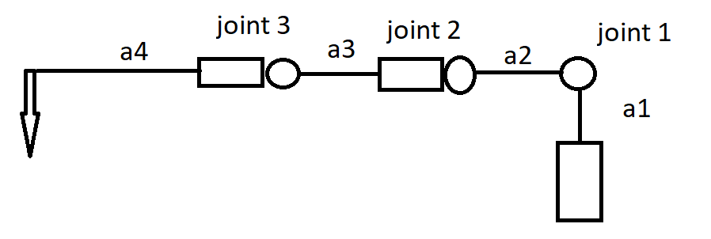
T2 | 0.20629484144 | N.m
T3 | 0.24026415 | N.m
T4 | 0.24026415 | N.m
T5 | 0.24026415 | N.m
T6 | 0.16179987564 | N.m
T7 | 0.10297035 | N.m
T8 | 0.10297035 | N.m
T9 | 0.036404972019 | N.m
total | 4.7635778391 | N.m
moments about secound joint
T1 | 2.4026415 | N.m
T2 | 0.1334848974 | N.m
T3 | 0.1372938 | N.m
T4 | 0.1372938 | N.m
T5 | 0.1372938 | N.m
T6 | 0.064719950257 | N.m
total | 3.0127277477 | N.m
moments about third joint
T1 | 1.0297035 | N.m
T2 | 0.036404972019 | N.m
total | 1.066108472 | N.m

